Caracteristicas
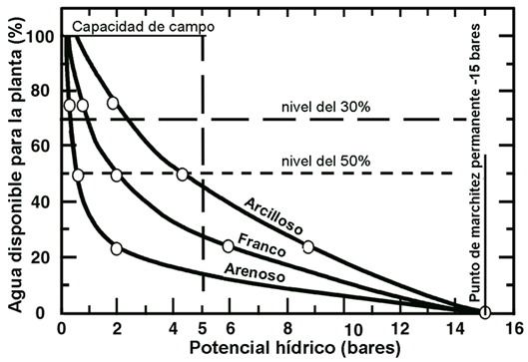
Tomate Chonto
Temperatura | dia | 23°C - 25°C
 | noche | 15°C -17°C
Altitud | 0 M | 800 M
Humedad relativa | 70% |  | Higlometro FC 28
 |  |  | 1023 a 800 | Suelo Seco
Cebolla Cabezona |  |  | 700 a 600 | Fanco
Temperatura | dia | 15°C - 24°C | 400 a 599 | Arcilloso
 | noche | 15°C -17°C | 300 a 100 | Espejo de agua - laguna
Altitud | 1000 M | 2200 M | 100 a 1 | Agua
Humedad relativa | 65% - 75%

Oregano
Temperatura | dia | 20°C - 30°C
 | noche | 20°C - 30°C
Altitud | 0 M | 2500 M
Humedad relativa | 50% - 60%

Pimenton
Temperatura | dia | 20°C - 25°C
 | noche | 16°C - 18°C
Altitud | 0 M | 2500 M
Humedad relativa | 50% - 70%

Acelga
Temperatura | dia
 | noche
Altitud | 0 M
Humedad relativa

Lechuga
Temperatura | dia
 | noche
Altitud | 0 M
Humedad relativa

